T1
Tabla 2: Significancia Económica
============================================
 | Significancia Económica
--------------------------------------------------
 | lw_hora
--------------------------------------------------
Educación | 982.785
Experiencia | 0.193
Experiencia^2 | 0.016
Sexo | 0.000
Edad | 0.176
Horas Trabajadas | 0.010
Tamaño Empresa | -0.015
Sector | 0.069
Estrato | 0.225
Constante | 0.408
SE$= {(((e}^{β_{i}}−1)∗100)/\overline{w}$)*100
------------------------------------------------

T2
Tabla 2: Significancia Económica
============================================
 | Significancia Económica
--------------------------------------------------
 | lw_hora | 0.05971499571
-------------------------------------------------- |  | 5.971499571
Edad | 0.08 | 0.00074790895725
Edad^2 | 0.00 | 0.074790895725
Constante | 2108.84
SE$= {(((e}^{β_{i}}−1)∗100)/\overline{w}$)*100
------------------------------------------------

T3
Tabla 2: Significancia Económica
============================================
 | Significancia Económica
--------------------------------------------------
 | lw_hora
--------------------------------------------------
Edad | 0.072
Edad^2 | -0.001
Mujer | -0.136
Edad:Mujer | 0.013
Edad^2: Mujer | 0.000
Constante | 2150.40
SE$= {(((e}^{β_{i}}−1)∗100)/\overline{w}$)*100
------------------------------------------------

Reg5
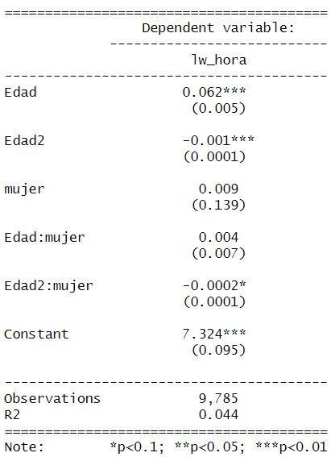
Tabla 4: Regresión 4
============================================
 | Variable Dependiente
------------------------------------------------------------- |  |  | 0.061836546545
 | lw_hora |  | 6.1836546545
----------------------------------------------- |  | -0.0002 | 0.00077448062244
Edad | 0.056*** | -0.00019998000133 | 0.077448062244
 | -0.005 | -0.019998000133
Edad^2 | -0.001***
 | 0.000
Mujer | -0.115 | 7984.26
 | -0.143 | -2.5046779706E-06
Edad:Mujer | 0.010 | -0.00025046779706
 | -0.008
Edad^2:Mujer | -0.0002**
 | 0.000
Constante | 7.449***
 | -0.101
---------------------------------------------------------
Observaciones | 9,785
R2 | 0.040
==================================
Nota: *p<0.1; **p<0.05; ***p<0.01

